Задание 1
(I, j) | (1, 2) | (1, 3) | (1, 4) | (2, 4) | (2, 5) | (3, 4) | (3, 6) | (4, 5) | (4, 6) | (5, 6) | t0 |  |  |  |  |  |  |  |  | До вложения
tij | 6 | 13 | 20 | 9 | 14 | 16 | 15 | 10 | 17 | 13 | 40 |  |  |  |  |  |  |  |  | 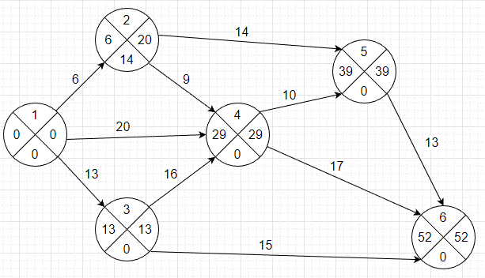
dij | 5 | 10 | 16 | 7 | 11 | 13 | 12 | 7 | 15 | 9
kij | 0.05 | 0.25 | 0.3 | 0.07 | 0.15 | 0.1 | 0.05 | 0.03 | 0.14 | 0.5

Работы
i | j | tij | tpн | tро | tпо | tпн | Rп | Rсв | R' | R''
1 | 2 | 6 | 0 | 6 | 20 | 14 | 14 | 0 | 14 | 0
1 | 3 | 13 | 0 | 13 | 13 | 0 | 0 | 0 | 0 | 0
1 | 4 | 20 | 0 | 20 | 29 | 9 | 9 | 9 | 9 | 9
2 | 4 | 9 | 6 | 15 | 29 | 20 | 14 | 0 | 0 | 14
2 | 5 | 14 | 6 | 20 | 39 | 25 | 19 | 5 | 5 | 19
3 | 4 | 16 | 13 | 29 | 29 | 13 | 0 | 0 | 0 | 0
3 | 6 | 15 | 13 | 28 | 52 | 37 | 24 | 24 | 24 | 24
4 | 5 | 10 | 29 | 39 | 39 | 29 | 0 | 0 | 0 | 0
4 | 6 | 17 | 29 | 46 | 52 | 35 | 6 | 6 | 6 | 6
5 | 6 | 13 | 39 | 52 | 52 | 39 | 0 | 0 | 0 | 0

События |  |  |  | tpн | tij | Rп |  |  |  |  |  |  |  |  |  |  |  |  |  | После вложения
i | tp(i) | tп(i) |  | 0 | 6 | 14 |  |  |  |  |  |  |  |  |  |  |  |  |  | 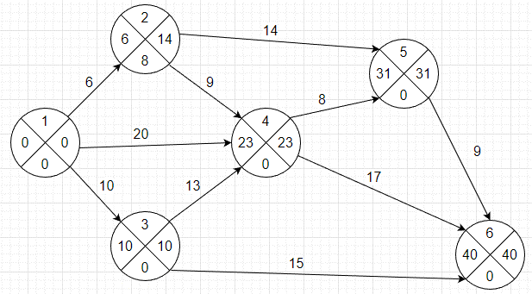
1 | 0 | 0 |  | 0 | 13 | 0
2 | 6 | 20 |  | 0 | 20 | 9 |  |  | i | j | tij | tнij | tоij | tоij-tнij | tij - kij*xij | kij | xij | dij
3 | 13 | 13 |  | 6 | 9 | 14 |  |  | 1 | 2 | 6 | 0 | 6 | 6 | 6 | 0.05 | 0 | 5
4 | 29 | 29 |  | 6 | 14 | 19 |  |  | 1 | 3 | 13 | 0 | 10 | 10 | 10 | 0.25 | 12 | 10
5 | 39 | 39 |  | 13 | 16 | 0 |  |  | 1 | 4 | 20 | 0 | 20 | 20 | 20 | 0.3 | 0 | 16
6 | 52 | 52 |  | 13 | 15 | 24 |  |  | 2 | 4 | 9 | 14 | 23 | 9 | 9 | 0.07 | 0 | 7
 |  |  |  | 29 | 10 | 0 |  |  | 2 | 5 | 14 | 17 | 31 | 14 | 14 | 0.15 | 0 | 11
 |  |  |  | 29 | 17 | 6 |  |  | 3 | 4 | 16 | 10 | 23 | 13 | 13 | 0.1 | 30 | 13
 |  |  |  | 39 | 13 | 0 |  |  | 3 | 6 | 15 | 10 | 25 | 15 | 15 | 0.05 | 0 | 12
 |  |  |  |  |  |  |  |  | 4 | 5 | 10 | 23 | 31 | 8 | 8 | 0.03 | 66.666666667 | 7
 |  |  |  |  |  |  |  |  | 4 | 6 | 17 | 23 | 40 | 17 | 17 | 0.14 | 0 | 15
До оптимизации |  |  |  |  |  |  |  |  | 5 | 6 | 13 | 31 | 40 | 9 | 9 | 0.5 | 8 | 9
Линейный график
 |  |  |  |  |  |  |  |  |  |  |  |  |  |  |  | f | 116.66666667 | -> min

 |  |  |  |  |  |  |  |  | Работы
 |  |  |  |  |  |  |  |  | i | j | tij | tpн | tро | tпо | tпн | Rп | Rсв | R' | R''
 |  |  |  |  |  |  |  |  | 1 | 2 | 6 | 0 | 6 | 14 | 8 | 8 | 0 | 8 | 0
 |  |  |  |  |  |  |  |  | 1 | 3 | 10 | 0 | 10 | 10 | 0 | 0 | 0 | 0 | 0
 |  |  |  |  |  |  |  |  | 1 | 4 | 20 | 0 | 20 | 23 | 3 | 3 | 3 | 3 | 3
 |  |  |  |  |  |  |  |  | 2 | 4 | 9 | 6 | 15 | 23 | 14 | 8 | 0 | 0 | 8
 |  |  |  |  |  |  |  |  | 2 | 5 | 14 | 6 | 20 | 31 | 17 | 11 | 3 | 3 | 11
 |  |  |  |  |  |  |  |  | 3 | 4 | 13 | 10 | 23 | 23 | 10 | 0 | 0 | 0 | 0
 |  |  |  |  |  |  |  |  | 3 | 6 | 15 | 10 | 25 | 40 | 25 | 15 | 15 | 15 | 15
После оптимизации |  |  |  |  |  |  |  |  | 4 | 5 | 8 | 23 | 31 | 31 | 23 | 0 | 0 | 0 | 0
Линейный график
 |  |  |  |  |  |  |  |  | 4 | 6 | 17 | 23 | 40 | 40 | 23 | 0 | 0 | 0 | 0
 |  |  |  |  |  |  |  |  | 5 | 6 | 9 | 31 | 40 | 40 | 31 | 0 | 0 | 0 | 0

 |  |  |  |  |  |  |  |  | События |  |  |  | tpн | tij | Rп
 |  |  |  |  |  |  |  |  | i | tp(i) | tп(i) |  | 0 | 6 | 8
 |  |  |  |  |  |  |  |  | 1 | 0 | 0 |  | 0 | 10 | 0
 |  |  |  |  |  |  |  |  | 2 | 6 | 14 |  | 0 | 20 | 3
 |  |  |  |  |  |  |  |  | 3 | 10 | 10 |  | 6 | 9 | 8
 |  |  |  |  |  |  |  |  | 4 | 23 | 23 |  | 6 | 14 | 11
 |  |  |  |  |  |  |  |  | 5 | 31 | 31 |  | 10 | 13 | 0
 |  |  |  |  |  |  |  |  | 6 | 40 | 40 |  | 10 | 15 | 15
 |  |  |  |  |  |  |  |  |  |  |  |  | 23 | 8 | 0
 |  |  |  |  |  |  |  |  |  |  |  |  | 23 | 17 | 0
 |  |  |  |  |  |  |  |  |  |  |  |  | 31 | 9 | 0

Задание 2
(i, j) | (1, 2) | (1, 3) | (1, 4) | (2, 3) | (3, 4) | (3, 5) | (4, 5) | xсум |  | До вложения
tij | 15 | 8 | 7 | 5 | 13 | 11 | 7 | 47 |  | 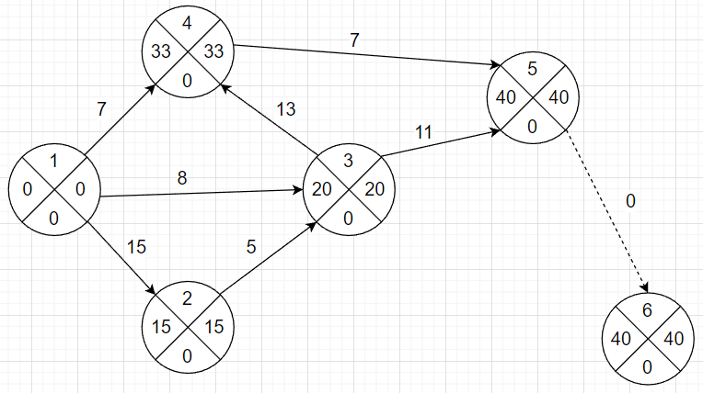
dij | 12 | 5 | 4 | 3 | 10 | 8 | 4
kij | 0.25 | 0.2 | 0.15 | 0.1 | 0.3 | 0.4 | 0.2

i | j | tij | tнij | tоij | tоij-tнij | tij - kij*xij | kij | xij | dij
1 | 2 | 15 | 0 | 12 | 12 | 12 | 0.25 | 12 | 12
1 | 3 | 8 | 0 | 8 | 8 | 8 | 0.2 | 0 | 5
1 | 4 | 7 | 0 | 7 | 7 | 7 | 0.15 | 0 | 4
2 | 3 | 5 | 12 | 16 | 4 | 4 | 0.1 | 10 | 3
3 | 4 | 13 | 16 | 26 | 10 | 10 | 0.3 | 10 | 10
3 | 5 | 11 | 16 | 27 | 11 | 11 | 0.4 | 0 | 8
4 | 5 | 7 | 26 | 30 | 4 | 4 | 0.2 | 15 | 4
5 | 6 | 0 | 30 | 30 | 0 | 0 | 0 | 0 | 0
 |  |  |  |  |  |  |  | 47
 |  |  |  |  |  |  | tкр | 30 | -> min

 |  |  |  |  |  |  |  |  |  | После вложения
 |  |  |  |  |  |  |  |  |  | 